Hoja1
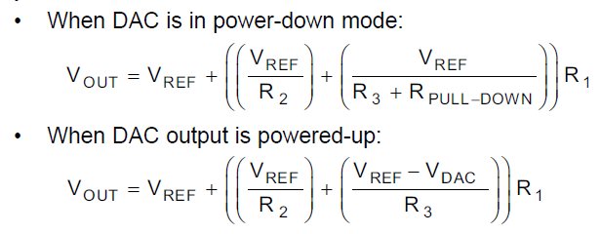

 |  |  |  |  |  |  |  |  | Vout | 5
 |  |  |  |  |  |  |  |  | I1 | 0.00005
 |  |  |  |  |  |  |  |  | Rpull-down Ω | 10000
 |  |  |  |  |  |  |  |  | Vref | 1.221
 |  |  |  |  |  |  |  |  | Vdac inicio(1/3) | 0.407

 |  |  |  |  |  |  |  |  | R1 Ω | 75580
 |  |  |  |  |  |  |  |  | R3 Ω | 20000
 |  |  |  |  |  |  |  |  | R2 Ω | 131290

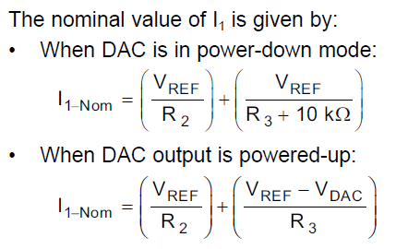

 |  |  |  |  |  |  |  |  | Vout | 29.25
 |  |  |  |  |  |  |  |  | I1 | 0.00005
 |  |  |  |  |  |  |  |  | Rpull-down Ω | 15000
 |  |  |  |  |  |  |  |  | Vref | 1.25 |  | Vout | 5 | 10 | 15 | 20 | 25 | 30
 |  |  |  |  |  |  |  |  | Vdac inicio(1/4.13) | 0.26408078759 |  | I1 | 0.00005 | 0.00005 | 0.00005 | 0.00005 | 0.00005 | 0.00005
 |  |  |  |  |  |  |  |  |  |  |  | Rpull-down Ω | 15000 | 15000 | 15000 | 15000 | 15000 | 15000
 |  |  |  |  |  |  |  |  |  |  |  | Vref | 1.25 | 1.25 | 1.25 | 1.25 | 1.25 | 1.25
 |  |  |  |  |  |  |  |  | R1 Ω | 560,000 |  | Vdac inicio(1/4.13) | 0.26408078759 | 0.26408078759 | 0.26408078759 | 0.26408078759 | 0.26408078759 | 0.26408078759
 |  |  |  |  |  |  |  |  | R3 Ω | 56,001
 |  |  |  |  |  |  |  |  | R2 Ω | 38,587
 |  |  |  |  |  |  |  |  |  |  |  | R1 Ω | 75000 | 175000 | 275000 | 375000 | 475000 | 575000
 |  |  |  |  |  |  |  |  |  |  |  | R3 Ω | 56000 | 56000 | 56000 | 56000 | 56000 | 56000
 |  |  |  |  |  |  |  |  |  |  |  | R2 Ω | 38.5 | 38.5 | 38.5 | 38.5 | 38.5 | 38.5

 |  |  |  |  |  |  |  |  |  |  |  |  | 5.02 | 10.09 | 15.25 | 20.35 | 25.55 | 30.65
 |  |  |  |  |  |  |  |  |  |  |  |  |  |  | 270600 |  |  | 562500

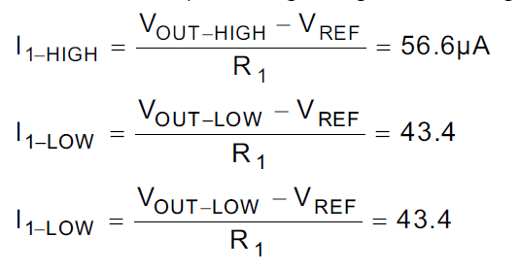
 |  |  |  |  |  |  | Vref | 1.221 |  | Vref | 1.221
 |  |  |  |  |  |  | R1 | 75580 |  | R1 | 75580
 |  |  |  |  |  |  | I1-HIGH | 0.0000566 |  | Vout_high | 5
 |  |  |  |  |  |  | I1-LOW | 0.0000434 |  | Vout_low | 5

 |  |  |  |  |  |  | Vout_high | 5.498828 |  | I1-HIGH | 0.00005
 |  |  |  |  |  |  | Vout_low | 4.501172 |  | I1-LOW | 0.00005

R1 Ω | 570000 |  | 567500
R3 Ω | 56000 |  | 570000 | 29.1
R2 Ω | 39000 |  | 572500 | 29
Vref | 1.25 |  | 575000 | 28.9
C1 | 18.269230769
C2 | 12.723214286
C3 | 10.178571429

VouthMath = | 32.24 | - | 10.18 | x Vdac
Vadc = | 3.1677 | - | 0.09825 | VouthMath

Hacer mediciones de "dac_12bits" para cada salida de voltaje (VOUT OLED), descomentar linea 1057
 | DDDAAACCC es valor de ADC 0-4096 para cada VOUT OLED, es fijo este valor al descomentar la linea 1057 se ve y anotar en la columna DDDAAACCC
 |  | dac_12bits es valor que deberia tener el ADC, es el valor que oscila en el oled y con cada voltaje ver su valor exacto y anotar
 |  |  | DDDAAACCC y dac_12bits copiar y decirle a chatpgt que te la formula para corregir los valores: =0.978 * DDDAAACCC + 30.54

VOUT OLED | DDDAAACCC | dac_12bits | A CORREGIR |  | DDDAAACCC | CORREG. FORMULA |  | dac_12bits - CORREG. FORMULA
1 | 3810 | 3760 | 50 |  | 3810 | 3757 |  | 3
1.5 | 3749 | 3700 | 49 |  | 3749 | 3697 |  | 3 |  |  |  |  |  |  |  |  | VOUTMATH | DAC REAL
2 | 3688 | 3637 | 51 |  | 3688 | 3637 |  | 0 |  |  |  |  |  |  |  |  | 0.1 | 3845
3 | 3566 | 3515 | 51 |  | 3566 | 3518 |  | -3 |  |  |  |  |  |  |  |  | 1 | 3738
4 | 3444 | 3392 | 52 |  | 3444 | 3399 |  | -7 |  |  |  |  |  |  |  |  | 1.5 | 3677
5 | 3322 | 3272 | 50 |  | 3322 | 3279 |  | -7 |  |  |  |  |  |  |  |  | 2 | 3617
6 | 3200 | 3147 | 53 |  | 3200 | 3160 |  | -13 |  |  |  |  |  |  |  |  | 3 | 3495
7 | 3078 | 3027 | 51 |  | 3078 | 3041 |  | -14 |  |  |  |  |  |  |  |  | 4 | 3378
8 | 2956 | 2915 | 41 |  | 2956 | 2922 |  | -7 |  |  |  |  |  |  |  |  | 5 | 3258
9 | 2834 | 2808 | 26 |  | 2834 | 2802 |  | 6 |  |  |  |  |  |  |  |  | 6 | 3136
10 | 2712 | 2689 | 23 |  | 2712 | 2683 |  | 6 |  |  |  |  |  |  |  |  | 7 | 3015
11 | 2590 | 2571 | 19 |  | 2590 | 2564 |  | 7 |  |  |  |  |  |  |  |  | 8 | 2913
12 | 2468 | 2451 | 17 |  | 2468 | 2444 |  | 7 |  |  |  |  |  |  |  |  | 9 | 2804
13 | 2346 | 2330 | 16 |  | 2346 | 2325 |  | 5 |  |  |  |  |  |  |  |  | 10 | 2684
14 | 2225 | 2206 | 19 |  | 2225 | 2207 |  | -1 |  |  |  |  |  |  |  |  | 11 | 2565
15 | 2103 | 2092 | 11 |  | 2103 | 2087 |  | 5 |  |  |  |  |  |  |  |  | 12 | 2446
16 | 1981 | 1983 | -2 |  | 1981 | 1968 |  | 15 |  |  |  |  |  |  |  |  | 13 | 2323
17 | 1859 | 1862 | -3 |  | 1859 | 1849 |  | 13 |  |  |  |  |  |  |  |  | 14 | 2207
18 | 1737 | 1739 | -2 |  | 1737 | 1729 |  | 10 |  |  |  |  |  |  |  |  | 15 | 2089
19 | 1615 | 1616 | -1 |  | 1615 | 1610 |  | 6 |  |  |  |  |  |  |  |  | 16 | 1980
20 | 1493 | 1493 | 0 |  | 1493 | 1491 |  | 2 |  |  |  |  |  |  |  |  | 17 | 1858
21 | 1371 | 1373 | -2 |  | 1371 | 1371 |  | 2 |  |  |  |  |  |  |  |  | 18 | 1735 | 15 | 2086.26
22 | 1249 | 1250 | -1 |  | 1249 | 1252 |  | -2 |  |  |  |  |  |  |  |  | 19 | 1615
23 | 1127 | 1128 | -1 |  | 1127 | 1133 |  | -5 |  |  |  |  |  |  |  |  | 20 | 1495
24 | 1005 | 1009 | -4 |  | 1005 | 1013 |  | -4 |  |  |  |  |  |  |  |  | 21 | 1355
25 | 883 | 892 | -9 |  | 883 | 894 |  | -2 |  |  |  |  |  |  |  |  | 22 | 1235
26 | 761 | 775 | -14 |  | 761 | 775 |  | 0 |  |  |  |  |  |  |  |  | 23 | 1119
27 | 639 | 655 | -16 |  | 639 | 655 |  | 0 |  |  |  |  |  |  |  |  | 24 | 994
28 | 517 | 531 | -14 |  | 517 | 536 |  | -5 |  |  |  |  |  |  |  |  | 25 | 877
29 | 395 | 411 | -16 |  | 395 | 417 |  | -6 |  |  |  |  |  |  |  |  | 26 | 761
30 | 273 | 289 | -16 |  | 273 | 298 |  | -9 |  |  |  |  |  |  |  |  | 27 | 637
 |  |  |  |  |  |  |  |  |  |  |  |  |  |  |  |  | 28 | 520
 |  |  |  |  |  |  |  |  |  |  |  |  |  |  |  |  | 29 | 400
 |  |  |  |  |  |  |  |  |  |  |  |  |  |  |  |  | 30 | 290

 |  |  |  |  |  | LIMITE DE CORRIENTE

 |  |  |  |  |  | 0.1 | 2500 |  |  | 15 | 976.9125
 |  |  |  |  |  | 1 | 2450
 |  |  |  |  |  | 1.8 | 2400
 |  |  |  |  |  | 2.5 | 2350
 |  |  |  |  |  | 3.3 | 2300
 |  |  |  |  |  | 4 | 2250
 |  |  |  |  |  | 5 | 2200
 |  |  |  |  |  | 6 | 1800
 |  |  |  |  |  | 7 | 1700
 |  |  |  |  |  | 8 | 1600
 |  |  |  |  |  | 9 | 1500
 |  |  |  |  |  | 10 | 1450
 |  |  |  |  |  | 11 | 1400
 |  |  |  |  |  | 12 | 1350
 |  |  |  |  |  | 13 | 1200
 |  |  |  |  |  | 14 | 1000
 |  |  |  |  |  | 15 | 900
 |  |  |  |  |  | 16 | 870
 |  |  |  |  |  | 17 | 840
 |  |  |  |  |  | 18 | 820
 |  |  |  |  |  | 19 | 800
 |  |  |  |  |  | 20 | 780
 |  |  |  |  |  | 21 | 760
 |  |  |  |  |  | 22 | 740
 |  |  |  |  |  | 23 | 720
 |  |  |  |  |  | 24 | 700
 |  |  |  |  |  | 25 | 640
 |  |  |  |  |  | 26 | 610
 |  |  |  |  |  | 27 | 590
 |  |  |  |  |  | 28 | 560
 |  |  |  |  |  | 29 | 530
 |  |  |  |  |  | 30 | 500

